Sheet1
 |  | BUG REPORT

Halaman Login

Ringkasan | Informasi Pesan Error kurang lengkap
Langkah menemukan bug | Env : Production - https://www.saucedemo.com Platform : Web Test Data : <dikosongkan> / <dikosongkan> Steps : - Buka website https://www.saucedemo.com - Login dengan Test Data - Periksa Pesan Error
Bug yang ditemukan | https://prnt.sc/9xESyREvbZ29
Hasil yang diharapkan | "Epic sadface: Username and Password is required"

Ringkasan | Gambar tidak ditampilkan dengan benar
Langkah menemukan bug | Env : Production - https://www.saucedemo.com Platform : Web Test Data : problem_user / secret_sauce Steps : - Buka website https://www.saucedemo.com - Login dengan Test Data - Periksa gambar produk
Bug yang ditemukan | https://prnt.sc/Z-yDhCCf0_Fs
Hasil yang diharapkan | 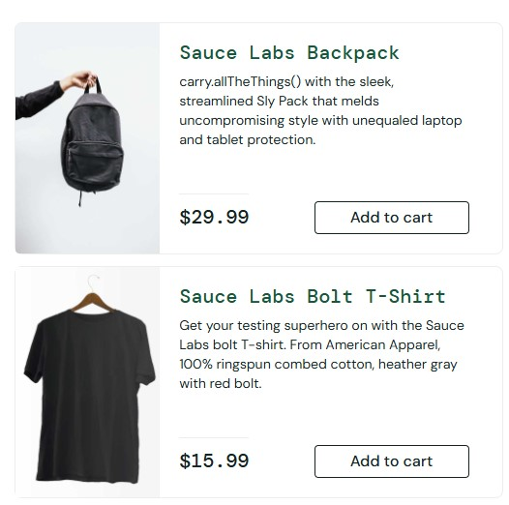

Ringkasan | Website membutuhkan waktu lama untuk memuat halaman
Langkah menemukan bug | Env : Production - https://www.saucedemo.com Platform : Web Test Data : performance_glitch_user / secret_sauce Steps : - Buka website https://www.saucedemo.com - Login dengan Test Data - Periksa estimasi waktu memuat halaman
Bug yang ditemukan | Memuat halaman membutuhkan waktu lebih lama dari standar
Hasil yang diharapkan | Estimasi waktu memuat halaman sesuai standar

Ringkasan | Beberapa fitur tidak berfungsi dengan benar
Langkah menemukan bug | Env : Production - https://www.saucedemo.com Platform : Web Test Data : error_user / secret_sauce Steps : - Buka website https://www.saucedemo.com - Login dengan Test Data - Periksa fitur pada produk
Bug yang ditemukan | Tidak dapat menjalankan beberapa fitur ( user tidak dapat menambahkan beberapa produk dan membatalkan produk di halaman inventory )
Hasil yang diharapkan | Semua fitur berfungsi dengan baik.

Ringkasan | Terdapat Icon, Label, dan Tombol tidak sesuai pada tempatnya
Langkah menemukan bug | Env : Production - https://www.saucedemo.com Platform : Web Test Data : visual_user / secret_sauce Steps : - Buka website https://www.saucedemo.com - Login dengan Test Data - Periksa icon, label, dan tombol
Bug yang ditemukan | https://prnt.sc/3kECbNw9vT0e
Hasil yang diharapkan | 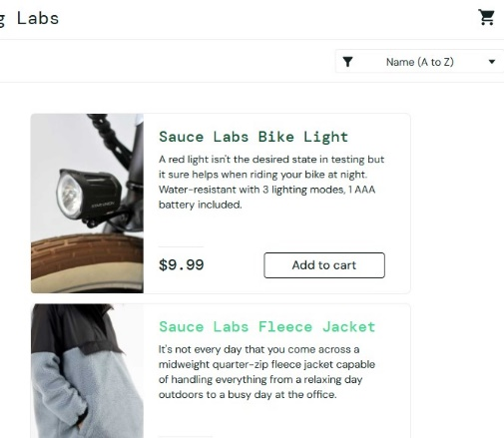

INVENTORY PAGE

Ringkasan | Terdapat kata yang tidak sesuai pada deskripsi dan nama produk
Langkah menemukan bug | Env : Production - https://www.saucedemo.com Platform : Web Test Data : standard_user / secret_sauce Steps : - Buka website https://www.saucedemo.com - Login dengan Test Data - Periksa deskripsi pada produk Sauce Labs Backpack - Periksa nama produk pada produk T-Shirt (Red)
Bug yang ditemukan | https://prnt.sc/4i0Pph3aqXtB
Hasil yang diharapkan | Deskripsi dan nama produk jelas dan sesuai.

HALAMAN DETAIL PRODUK

Ringkasan | Terdapat kata yang tidak sesuai pada deskripsi dan nama produk
Langkah menemukan bug | Env : Production - https://www.saucedemo.com Platform : Web Test Data : standard_user / secret_sauce Steps : - Buka website https://www.saucedemo.com - Login dengan Test Data - Klik nama produk Sauce Labs Backpack - Periksa deskripsi pada produk Sauce Labs Backpack - Klik Nama produk Test.allTheThings() T-Shirt (Red) - Periksa nama produk
Bug yang ditemukan | - https://prnt.sc/PYwlqvw1UCwO - https://prnt.sc/C2AFIh8S3muu
Hasil yang diharapkan | Deskripsi dan nama produk jelas dan sesuai.

HALAMAN DETAIL DRAWER MENU

Ringkasan | Terdapat tombol Remove tidak berubah ke pengaturan default di halaman Inventory dan Detail Produk, serta Pada halaman detail keranjang tidak kembali ke pengaturan default saat diakses
Langkah menemukan bug | Env : Production - https://www.saucedemo.com Platform : Web Test Data : standard_user / secret_sauce Steps : 1. Halaman Inventory - Buka website https://www.saucedemo.com - Login dengan Test Data - Pilh produk dan masukkan ke keranjang - Klik Icon " Tiga horisontal " - Klik "Reset App State" - Periksa tombol remove pada Halaman Inventory 2. Halaman Detail Produk - Buka website https://www.saucedemo.com - Login dengan Test Data - Akses ke halaman Detail Produk - Simpan produk ke keranjang - Klik Icon " Tiga horisontal " - Klik "Reset App State" - Periksa tombol remove pada Halaman Detail Produk 3. Halaman Detail keranjang - Buka website https://www.saucedemo.com - Login dengan Test Data - Pilih lagi produk dan masukkan ke keranjang - Akses halaman detail keranjang - Klik Icon " Tiga horisontal " - Klik "Reset App State" - Periksa produk
Bug yang ditemukan | - https://prnt.sc/gs6qgtlmXQjO - https://prnt.sc/NQR9XlSeFy8n - https://prnt.sc/npHeoXL89YS1
Hasil yang diharapkan | 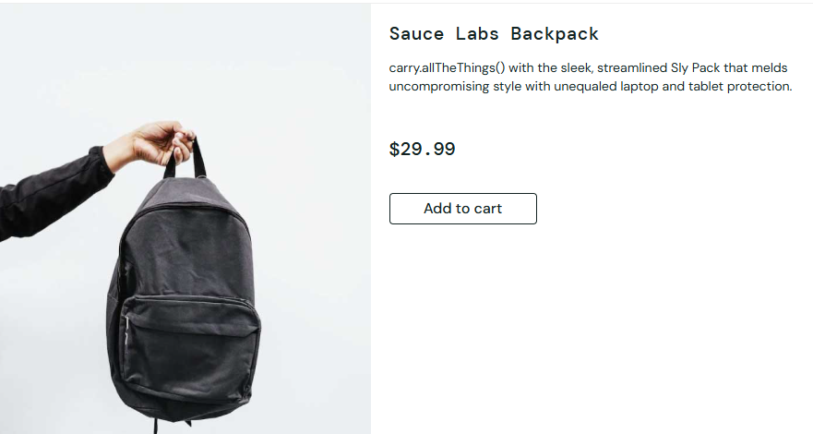 - Seluruh tombol remove di halaman Inventory akan kembali kepengaturan default - Tombol remove pada detail produk kembali ke pengaturan default - Halaman Detail Keranjang terhapus semua

HALAMAN DETAIL KERANJANG

Ringkasan | Terdapat kata yang tidak sesuai pada deskripsi dan nama produk
Langkah menemukan bug | Env : Production - https://www.saucedemo.com Platform : Web Test Data : standard_user / secret_sauce Steps : - Buka website https://www.saucedemo.com - Login dengan Test Data - Masukan produk Sauce Labs Backpack ke keranjang - Masukan produk Test.allTheThings() T-Shirt (Red) ke dalam keranjang - Klik Icon keranjang - Periksa deskripsi pada produk Sauce Labs Backpack - Periksa Nama produk Test.allTheThings() T-Shirt (Red)
Bug yang ditemukan | https://prnt.sc/wrfkB4_bQjum
Hasil yang diharapkan | Deskripsi dan nama produk jelas dan sesuai.

HALAMAN DETAIL CHECKOUT

Ringkasan | Berhasil diarahkan kehalaman Checkout Step Two dengan memasukkan Huruf pada inputan Zip/Postal Code.
Langkah menemukan bug | Env : Production - https://www.saucedemo.com Platform : Web Test Data : standard_user / secret_sauce Test Data 2 : Yustika Dyah / Shafira / Oke Steps : - Buka website https://www.saucedemo.com - Login dengan Test Data - Masukan produk yang diinginkan ke dalam keranjang - Klik Icon keranjang - Klik tombol "Checkout" - Masukan inputan dengan Test Data 2 - Klik tombol "Continue" - Periksa halaman
Bug yang ditemukan | https://prnt.sc/mhYzawU99dHV
Hasil yang diharapkan | Tidak bisa kehalaman selanjutnya dan muncul icon "X" pada inputan First Name,Last name dan Zip/Postal Code serta muncul peringatan "Error: Zip/Postal Code must be a number

Ringkasan | Berhasil diarahkan kehalaman Checkout Step Two dengan memasukkan Angka pada inputan First Name dan Last Name
Langkah menemukan bug | Env : Production - https://www.saucedemo.com Platform : Web Test Data : standard_user / secret_sauce Test Data 2 : 1245 / 24567 / 94121 Steps : - Buka website https://www.saucedemo.com - Login dengan Test Data - Masukan produk yang diinginkan ke dalam keranjang - Klik Icon keranjang - Klik tombol "Checkout" - Masukan inputan dengan Test Data 2 - Klik tombol "Continue" - Periksa halaman
Bug yang ditemukan | https://prnt.sc/mhYzawU99dHV
Hasil yang diharapkan | Tidak bisa kehalaman selanjutnya dan muncul icon "X" pada inputan First Name,Last name dan Zip/Postal Code serta muncul peringatan "Error: First Name and Last Name his field must contain letters (A-Z) only"

Ringkasan | Berhasil diarahkan kehalaman Checkout Step Two dengan memasukkan Angka pada inputan First Name
Langkah menemukan bug | Env : Production - https://www.saucedemo.com Platform : Web Test Data : standard_user / secret_sauce Test Data 2 : 1245 / Shafira / 94121 Steps : - Buka website https://www.saucedemo.com - Login dengan Test Data - Masukan produk yang diinginkan ke dalam keranjang - Klik Icon keranjang - Klik tombol "Checkout" - Masukan inputan dengan Test Data 2 - Klik tombol "Continue" - Periksa halaman
Bug yang ditemukan | https://prnt.sc/mhYzawU99dHV
Hasil yang diharapkan | Tidak bisa kehalaman selanjutnya dan muncul icon "X" pada inputan First Name,Last name dan Zip/Postal Code serta muncul peringatan "Error: First Name his field must contain letters (A-Z) only"

Ringkasan | Berhasil diarahkan kehalaman Checkout Step Two dengan memasukkan Angka pada inputan First Name
Langkah menemukan bug | Env : Production - https://www.saucedemo.com Platform : Web Test Data : standard_user / secret_sauce Test Data 2 : Yustika Dyah / 77777 / 94121 Steps : - Buka website https://www.saucedemo.com - Login dengan Test Data - Masukan produk yang diinginkan ke dalam keranjang - Klik Icon keranjang - Klik tombol "Checkout" - Masukan inputan dengan Test Data 2 - Klik tombol "Continue" - Periksa halaman
Bug yang ditemukan | https://prnt.sc/mhYzawU99dHV
Hasil yang diharapkan | Tidak bisa kehalaman selanjutnya dan muncul icon "X" pada inputan First Name,Last name dan Zip/Postal Code serta muncul peringatan "Error: First Name his field must contain letters (A-Z) only"

